关系图
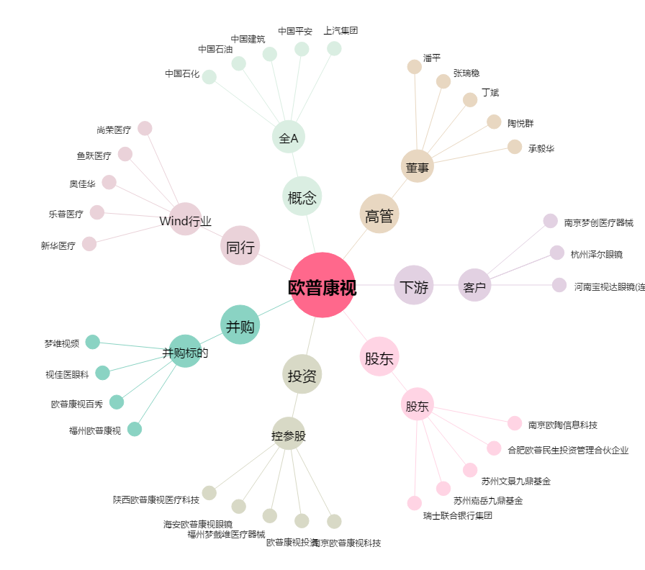
欧普康视[300595.SZ] - 关系概览图

